Sheet1
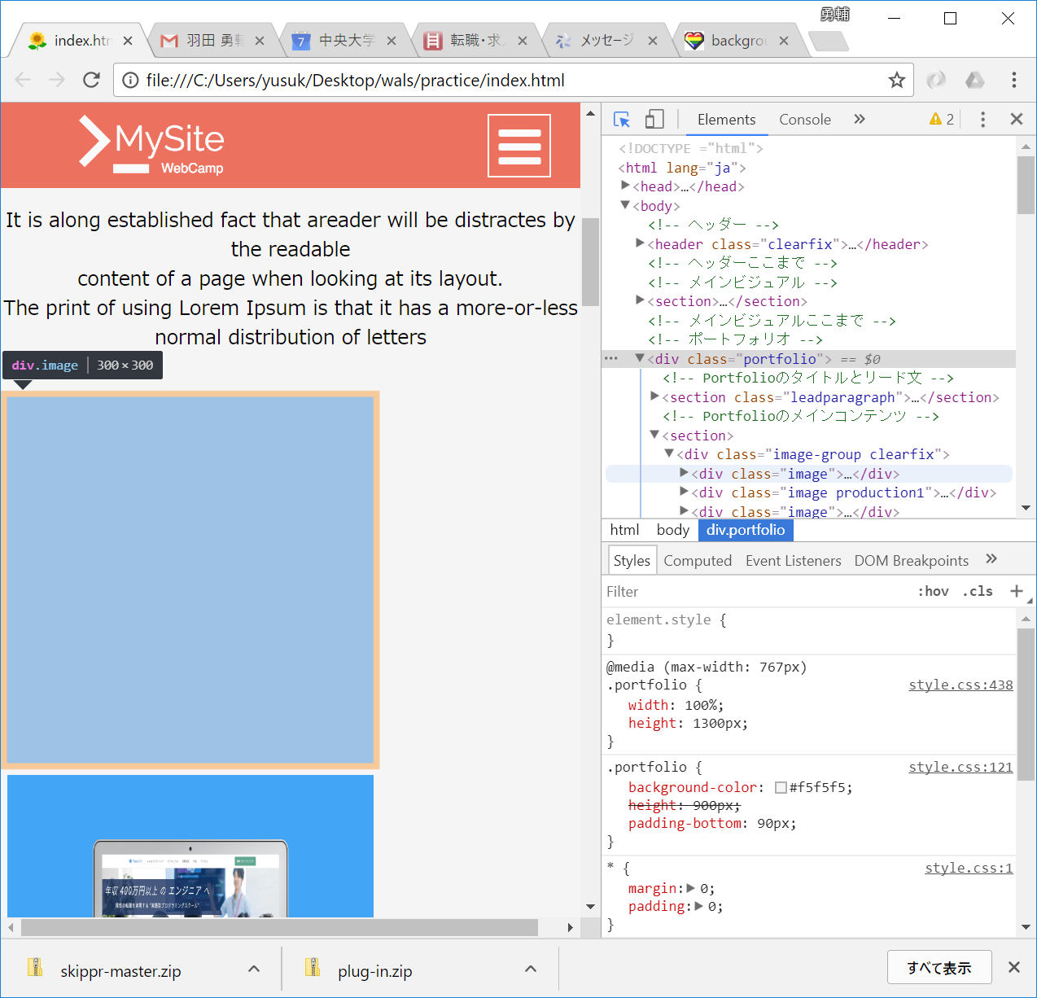

ここに隙間が空いてしまう。

